Tính toán TH2
winequality-red | Số mẫu | 1599
 | Thuộc tính | 12
 | Kiểu dữ liệu | số thực
 | Số lớp | 8
 | Missing value | 0
 | Bài toán | Phân loại, hồi quy

Khám phá dữ liệu
 |  | min | max | min | std
 | fixed acidity | 4.6 | 15.9 | 8.32 | 1.741
 | volatile acidity | 0.12 | 1.58 | 0.528 | 0
 | citric acid | 0 | 1 | 0.271 | 0
 | residual sugar | 0.9 | 15.5 | 2.539 | 1.41
 | chlorides | 0.012 | 611 | 0.087 | 0
 | free sulfur dioxide | 1 | 72 | 15.875 | 10.46
 | total sulfur dioxide | 6 | 289 | 46.468 | 32.895
 | density | 0.99 | 1 | 0.997 | 0
 | pH | 2.74 | 4.01 | 3.311 | 0.154
 | sulphates | 0.33 | 2 | 0.658 | 0.17
 | alcohol | 8.4 | 14.9 | 10.423 | 1.066
 | quality | 3 | 8 | 5.636 | 0.808

Phân lớp dựa trên cây quyết định J48
 | Thời gian build model | 0.27 seconds
 | Tổng số bản ghi | 1599
 | Tổng số lớp | 544
 | Số mẫu phân lớp đúng | 317
 | Số mẫu phân lớp sai | 227
 | Tỷ lệ phân lớp đúng | 58.2721 %
 | Tỷ lệ phân lớp sai | 41.7279 %
 | Độ sâu cây | 457
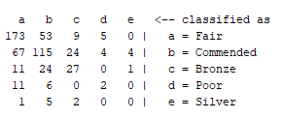
 | Tỷ lệ huấn luyện/kiểm thử là 66/34 |  |  | Số mẫu phân lớp đúng vào các lớp |  | Số mẫu phân sai vào các lớp
 | Ma trận nhầm lẫn |  |  | 173 mẫu vào đúng lớp a Fair |  | 67 mẫu sai vào lớp a
 |  |  |  | 115 mẫu vào đúng lớp b Commended |  | 99 mẫu sai vào lớp b
 |  |  |  | 27 mẫu vào đúng lớp c Bronze |  | 36 mẫu sai vào lớp c
 |  |  |  | 2 mẫu vào đúng lớp d Poor |  | 17 mẫu sai vào lớp d
 |  |  |  |  |  | 8 mẫu sai vào lớp e

Phân lớp dựa trên KNN
 | Thời gian build model | 0 seconds
 | Tổng số bản ghi | 1599
 | Tổng số lớp | 544
 | Số mẫu phân lớp đúng | 336
 | Số mẫu phân lớp sai | 208
 | Tỷ lệ phân lớp đúng | 61.7647 %
 | Tỷ lệ phân lớp sai | 38.2353 %
 | Tỷ lệ huấn luyện/kiểm thử là 66/34 |  |  | Số mẫu phân lớp đúng vào các lớp |  | Số mẫu phân sai vào các lớp
 | Ma trận nhầm lẫn | 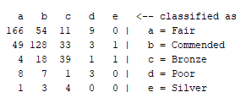 |  | 166 mẫu vào đúng lớp a Fair |  | 74 mẫu sai vào lớp a
 |  |  |  | 128 mẫu vào đúng lớp b Commended |  | 86 mẫu sai vào lớp b
 |  |  |  | 39 mẫu vào đúng lớp c Bronze |  | 24 mẫu sai vào lớp c
 |  |  |  | 3 mẫu vào đúng lớp d Poor |  | 16 mẫu sai vào lớp d
 |  |  |  |  |  | 8 mẫu sai vào lớp e

Phân lớp dựa trên SVM
 | Test mode | split 66.0% train, remainder test |  | 30-fold cross-validation
 | Time taken to build model | 0.26 seconds |  | 0.13 seconds
 | Classifier for classes | Fair, Commended
 | Number of kernel evaluations | 60910 (69.046% cached)
 | Classifier for classes | Fair, Bronze
 | Number of kernel evaluations | 13733 (68.947% cached)
 | Classifier for classes | Fair, Poor
 | Number of kernel evaluations | 71732 (65.436% cached)
 | Classifier for classes | Fair, Silver
 | Number of kernel evaluations | 6827 (69.366% cached)
 | Classifier for classes | Commended, Bronze
 | Number of kernel evaluations | 31695 (75.579% cached)
 | Classifier for classes | Commended, Poor
 | Number of kernel evaluations | 34982 (76.379% cached)
 | Classifier for classes | Commended, Silver
 | Number of kernel evaluations | 14986 (80.873% cached)
 | Classifier for classes | Bronze, Poor
 | Number of kernel evaluations | 3796 (68.594% cached)
 | Classifier for classes | Bronze, Silver
 | Number of kernel evaluations | 6300 (77.694% cached)
 | Classifier for classes | Poor, Silver
 | Number of kernel evaluations | 533 (72.667% cached)
 | Correctly Classified Instances | 58.4559 % |  | 58.349 % |  | Train/Test: 66/34 |  | 30-fold cross-validation
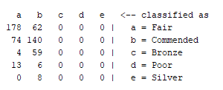
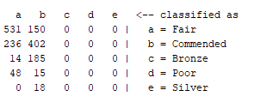
 | Incorrectly Classified Instances | 41.5441 % |  | 41.651 % |  | Số mẫu phân lớp đúng vào các lớp | Số mẫu phân sai vào các lớp | Số mẫu phân lớp đúng vào các lớp | Số mẫu phân sai vào các lớp
 | Confusion Matrix |  |  |  |  | 178 mẫu vào đúng lớp a Fair | 62 mẫu sai vào lớp a | 531 mẫu vào đúng lớp a Fair | 150 mẫu sai vào lớp a
 |  |  |  |  |  | 140 mẫu vào đúng lớp b Commended | 74 mẫu sai vào lớp b | 402 mẫu vào đúng lớp b Commended | 236 mẫu sai vào lớp b
 |  |  |  |  |  |  | 63 mẫu sai vào lớp c |  | 199 mẫu sai vào lớp c
 |  |  |  |  |  |  | 19 mẫu sai vào lớp d |  | 63 mẫu sai vào lớp d
 |  |  |  |  |  |  | 8 mẫu sai vào lớp e |  | 18 mẫu sai vào lớp e

Tính accurancy, precision and r
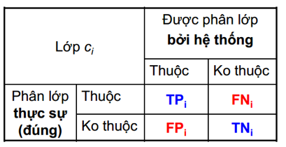
 |  | TPR=TP/(TP+FN)
 |  | FPR=FP/(FP+TN)
 |  | Precision=TP/(TP+FP) |  | Độ chính xác
 |  | Recall=TP/(TP+FN) |  | Độ truy hồi
 |  | F-measure = 2TP / (2TP + FP + FN)

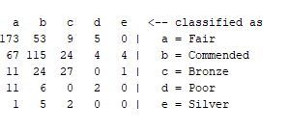
Accuracy = | 0.965
Precision = | 0.391 | Số mẫu phân lớp đúng vào các lớp | Số mẫu phân sai vào các lớp
Recall = | 0.300 | 173 mẫu vào đúng lớp a Fair | 67 mẫu sai vào lớp a
 |  | 115 mẫu vào đúng lớp b Commended | 99 mẫu sai vào lớp b
TPi: Số lượng các vd thuộc lớp ci được phân loại chính xác vào lớp ci FPi: Số lượng các vd không thuộc lớp ci bị phân loại nhầm vào lớp ci TNi: Số lượng các vd không thuộc lớp ci được phân loại (chính xác) FNi: Số lượng các vd thuộc lớp ci bị phân loại nhầm (vào các lớp khác ci) |  | 27 mẫu vào đúng lớp c Bronze | 36 mẫu sai vào lớp c
 |  | 2 mẫu vào đúng lớp d Poor | 17 mẫu sai vào lớp d
 |  | 0 mẫu vào đúng lớp e Silver | 8 mẫu sai vào lớp e

